Sheet1
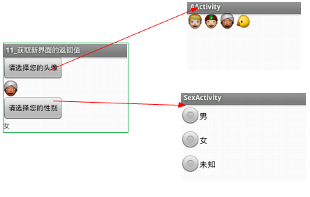
 | 应用程序的国际化

为了满足在系统切换语言的时候，应用能根据系统当前的语言环境进行自动切换显示文本，这种行为叫做应用程序的国际化。
国际化开发步骤：
1.找到对应的res 下的values文件夹。
2. 英语环境下的文件夹命名为：values-en
美国英文环境：values-en-rUS
中文环境为：values-zh
大陆地区中文环境： values-zh-cn
在 eclipse 下新建 Android 项目时，会在 res 目录下自动创建一个默认语言环境的文件夹 : values
当某一个资源没有在语言环境的对应的资源集合中找到时，就会使用 values 下的资源。
3. 在对应的values文件夹下创建不同的string.xml文件.
android多国语言文件夹文件汇总如下：
中文（中国）：values-zh-rCN 捷克文：values-cs-rCZ
中文（台湾）：values-zh-rTW 丹麦文：values-da-rDK
中文（香港）：values-zh-rHK 德文（奥地利）：values-de-rAT
英语（美国）：values-en-rUS 德文（瑞士）：values-de-rCH
英语（英国）：values-en-rGB 德文（德国）：values-de-rDE
英文（澳大利亚）：values-en-rAU 德文（列支敦士登）：values-de-rLI
英文（加拿大）：values-en-rCA 希腊文：values-el-rGR
英文（爱尔兰）：values-en-rIE 西班牙文（西班牙）：values-es-rES
英文（印度）：values-en-rIN 西班牙文（美国）：values-es-rUS
英文（新西兰）：values-en-rNZ 芬兰文（芬兰）：values-fi-rFI
英文（新加坡）：values-en-rSG 法文（比利时）：values-fr-rBE
英文（南非）：values-en-rZA 法文（加拿大）：values-fr-rCA
阿拉伯文（埃及）：values-ar-rEG 法文（瑞士）：values-fr-rCH
阿拉伯文（以色列）：values-ar-rIL 法文（法国）：values-fr-rFR
保加利亚文: values-bg-rBG 希伯来文：values-iw-rIL
加泰罗尼亚文：values-ca-rES 印地文：values-hi-rIN
克罗里亚文：values-hr-rHR 挪威博克马尔文：values-nb-rNO
匈牙利文：values-hu-rHU 荷兰文(比利时)：values-nl-BE
印度尼西亚文：values-in-rID 荷兰文（荷兰）：values-nl-rNL
意大利文（瑞士）：values-it-rCH 波兰文：values-pl-rPL
意大利文（意大利）：values-it-rIT 葡萄牙文（巴西）：values-pt-rBR
日文：values-ja-rJP 葡萄牙文（葡萄牙）：values-pt-rPT
韩文：values-ko-rKR 罗马尼亚文：values-ro-rRO
立陶宛文：valueslt-rLT 俄文：values-ru-rRU
拉脱维亚文：values-lv-rLV 斯洛伐克文：values-sk-rSK
斯洛文尼亚文：values-sl-rSI 塔加洛语：values-tl-rPH
塞尔维亚文：values-sr-rRS 土耳其文：values--r-rTR
瑞典文：values-sv-rSE 乌克兰文：values-uk-rUA
泰文：values-th-rTH 越南文：values-vi-rVN

 | 风格与主题
风格( style )与主题（theme）
1. Style和Theme都是用来定义界面的样式的。
2. Style是针对某个控件或者某组控件的样式，比如 TextView，EditText。
3. Theme必须针对整个Activity或者 整个Application。
Style开发步骤：
1. 在res/values/styles.xml中创建样式标签：
<style name="main_tv_style">
<item name="android:textColor">#F00</item>
<item name="android:textSize">18sp</item>
</style>
2. 在layout布局中使用样式：
<TextView
android:layout_width="wrap_content"
android:layout_height="wrap_content"
android:text="@string/hello_world"
style="@style/main_tv_style" />
Style的继承开发步骤方式：
1. 在res/values/styles.xml中创建样式标签：
<style name="wrap_content_style" >
<item name="android:layout_width">wrap_content</item>
<item name="android:layout_height">wrap_content</item>
</style>
<!-- 定义一组样式 -->
<style name="main_tv_style" parent="@style/wrap_content_style">
<item name="android:textColor">#F00</item>
<item name="android:textSize">18sp</item>
</style>
2. 在layout布局中使用样式：
<TextView
android:text="@string/hello_world"
style="@style/main_tv_style" />
Theme开发步骤：
1. 在res/values/styles.xml中创建样式标签：
<style name="AppTheme" parent="AppBaseTheme">
<item name="android:background">#F00</item>
</style>
2.AndroidMenifest.xml设置
<application
android:allowBackup="true"
android:icon="@drawable/ic_launcher"
android:theme="@style/AppTheme" />

 | 对话框合集

对话框的几种常见方式：
* 创建一般对话框
AlertDialog alertDialog = new Builder(this).setTitle("提示")
.setMessage("您确定退出该应用吗？").setPositiveButton("确定", null)
setNegativeButton("取消", null).create();
alertDialog.show();
* 创建单选多选对话框
final String[] fruits = new String[] { "苹果", "西瓜", "哈密瓜", "梨" };
new Builder(this).setTitle("请输入您喜欢的水果")
.setSingleChoiceItems(fruits, 0, null).show();
final String[] fruits = new String[] { "苹果", "西瓜", "哈密瓜", "梨" };
final boolean[] fruitsCheck = new boolean[] { true, false, true, false };
new Builder(this).setTitle("请输入您喜欢的水果")
.setMultiChoiceItems(fruits, fruitsCheck,null).setPositiveButton("确定", null).show();
* 创建带进度的对话框
final ProgressDialog dialog=new ProgressDialog(this);
dialog.setTitle("提示");
dialog.setMessage("正在拼命加载，请耐心等待...");
dialog.show();
new Timer().schedule(new TimerTask() {
@Override
public void run() {
dialog.dismiss();
}
}, 3000);

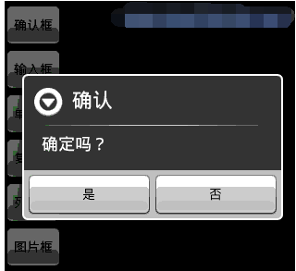

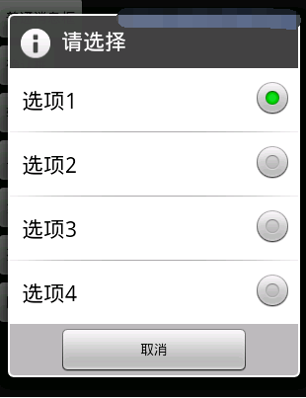

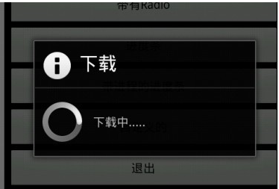

 |  |  | 帧动画

开发步骤：
1. 将所需要设置的图片添加到drawable-hdpi里面，创建 drawable文件夹，创建一个脚本文件包含所有的帧动画图片，如下：
2. 将脚本文件放到图片控件里面
3. 在MainActivity中启动动画

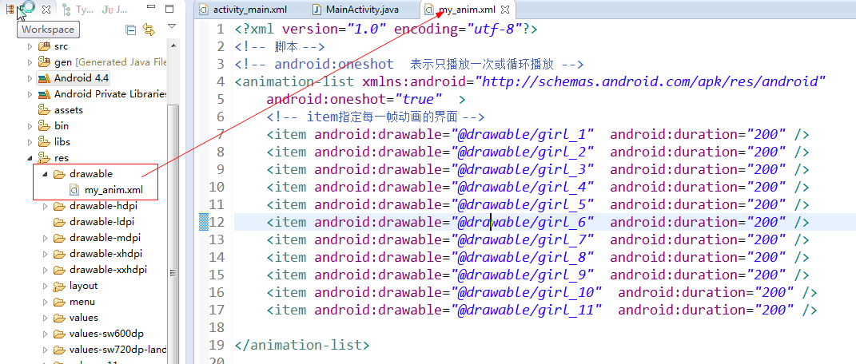

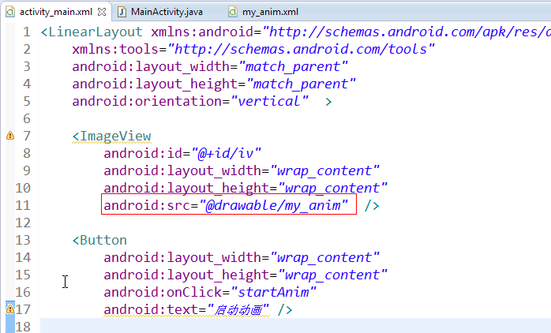

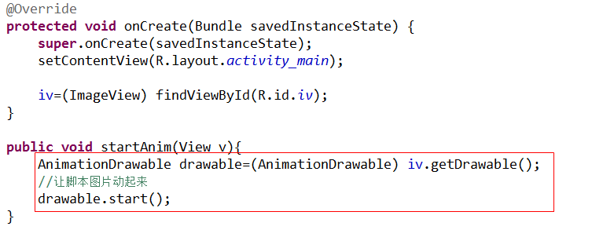

 | 断点调试应用程序的方法
1. 应用背景：
当应用程序出现异常，一方面可以通过Log来调试，另一方面可以通过断点调试测试Bug.
2. 开发步骤：
1) 双击代码左边打一个断点
2)右键，debug as android application
3)右键watch 查看数据
4)清空原来的调试按钮

 | 如何定义和开启新的界面

1.什么是Activity?
Activity 安卓的非常重要的组件（4大组件之一），主要是用来控制界面 交互.
2. 如何创建Activity?
* 创建一个类继承Activity
* 实现onCreate() 实现将布局文件加载进来
* 告诉系统 在AndroidMenifest.xml配置Activity (在application标签下)
3. 如何启动Activity?
* 创建一个意图。
Intent intent=new Intent(context,class);
* 启动意图startActivity(intent);由Context来定义的
startActivity(intent);

 |  | 显式意图和隐式意图
Activity的打开方式有两种: 打开Activity的时候需要指定意图Intent
1. 显式意图：创建Intent需要明确指定被打开的Activity
2. 隐式意图：通过匹配 action,category data mimeType ,flag

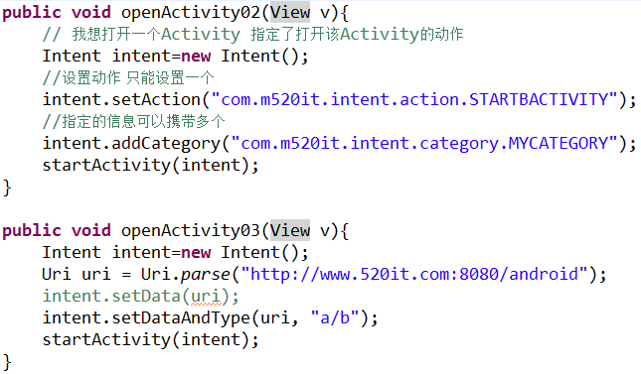

 | 隐式意图原理01(隐私浏览器)

开发步骤：
1. 启动浏览器 查看启动Activity意图的日志。
2. 查看源码，找到对应的应用，复制相应的配置。 packages\apps\Browser\..
3. 获取启动时候所传的值，并显示网页。
4.项目主要代码：

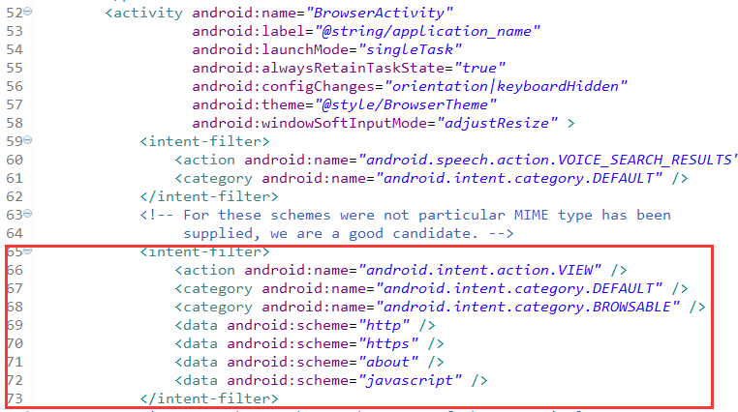

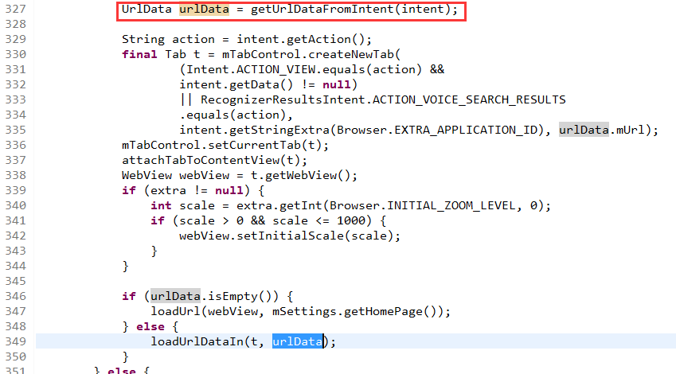
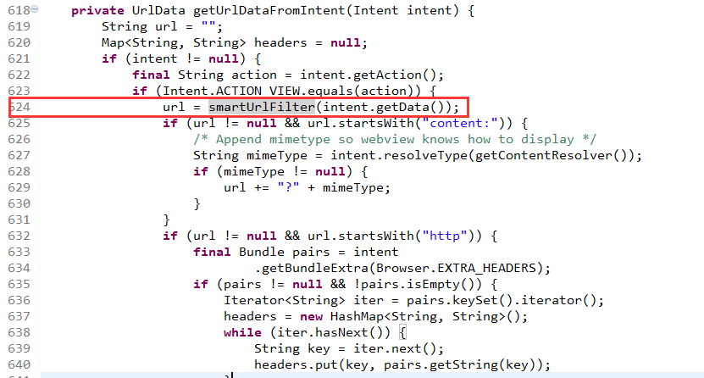

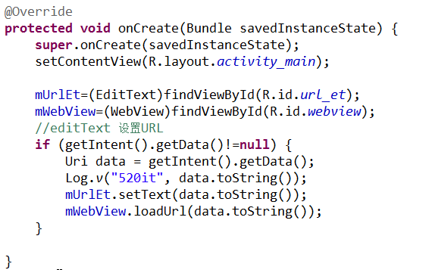

隐式意图原理02(激活系统短信)

1. 获取系统启动的Activity.
2. 查看packages\apps\Mms\..源码，找到对应的应用的Activity配置，创建对应的启动意图。
3. 找到对应的Activity代码 根据代码输入需要传递的值。
项目主要代码：

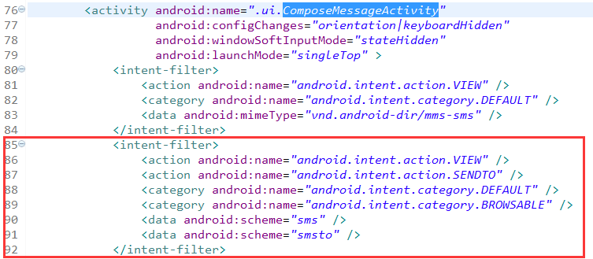

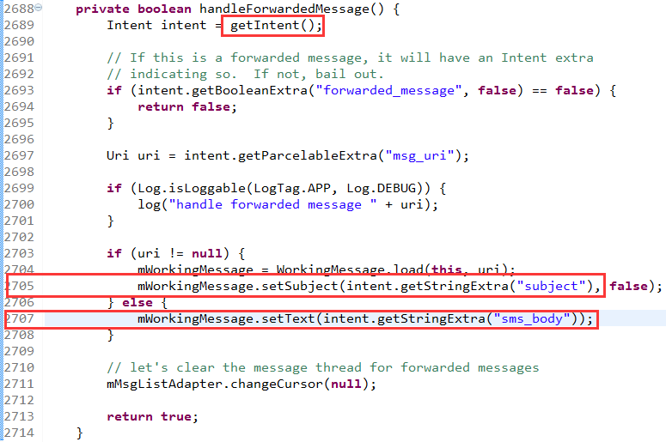

开启新的界面获取新界面的返回值
开发步骤：
1.告诉系统 想打开新的界面 并且想获取新界面的返回值
2. 将数据返回 并关闭自己
3. 实现onActivityResult() 获取响应值

